Protección HDPE
 |  |  |  | PROTOCOLO DE PROTECCIÓN DE PILOTE |  |  |  |  |  |  |  |  |  |  |  |  |  |  |  |  | PT-PIL-01 Rev.0

Proyecto: Protección de Pilotes - Muelle Norte - Puerto Coronel |  |  |  |  |  |  |  |  |  |  |  |  |  |  |  |  |  |  |  | Registro Nº.:
Cliente |  | Puerto Coronel |  |  |  |  |  |  |  |  | Contrato |  |  |  |  | OT |  |  |  | Fecha Ejec.
Area |  |  |  |  |  |  |  |  |  |  | Sistema |  |  |  |  | Subsistema
Elemento |  |  |  |  | N° |  |  |  |  |  | Plano |  |  |  |  |  |  |  |  |  |  | Rev.
TIPO DE SUPERFICIE : |  |  | Acero (ASTM A36) |  |  |  | Esquema de Pintura: |  |  |  |  |  | VERDE
Area
1 | HidroLavado |  |  | x |  | 3 | Instalación Cinta AutoImprimante CMP1800 |  |  |  |  |  |  |  |  |  |  | x |  | 5 | OTRO
2 | Limpieza Mecánica |  |  | x |  | 4 | Instalación Funda HDPE apernada |  |  |  |  |  |  |  |  |  |  | x
Limpieza de Superficie: |  |  |  |  |  |  |  |  |  | PH Obtenido |  |  |  |  |  |  | Cumple |  |  | SI |  |  | NO
Esquema de Pilote |  |  |  |  | Diámetro: |  | 24 | " |  | Pintura Base : |  |  |  | VERDE
 |  |  |  |  |  |  |  |  |  | Inicio superior: 2 mts NRS
 | A |  |  | D |  |  |  |  |  | Término inferior: - 2 mts NRS |  |  |  |  |  |  |  |  | Funda 1 (F1) |  |  | 2 mts a 1 MNRS
 |  |  |  |  |  |  |  |  |  |  |  |  |  |  |  |  |  |  | Funda 2 (F2) |  |  | 1 mtrs a 0 mtrs NRS
 |  |  |  |  |  |  |  |  |  |  |  |  |  |  |  |  |  |  | Funda 3 (F3) |  |  | 0 mts a -1 mts NRS
 |  |  |  |  |  |  |  |  |  |  |  |  |  |  |  |  |  |  | Funda 4 (F4) |  |  | -1 mts a -2 mts NRS

 |  | B

Productos Instalados
1 | Cinta Autoimprimante: |  |  |  | CMP1800 |  | Ancho: |  | 150_mm |  |  | Largo: |  |  | 10_m | Rollos: |  |  |  | Rollos
2 | Funda HDPE apernada : L1 ____1,1____m ; L2 ____1,1____m ; L3 ____1,1____m ; L4_____1,1____ m
3 | Pernos Nylon N66 : F1 ___6_____Unid ; F2 ____6____Unid; F3 ____6____unid ; F4____7_____ unid
Limpieza de Superficie: |  |  |  |  |  |  |  |  |  | PH Obtenido |  |  |  |  |  |  | Cumple |  |  | SI |  |  | NO
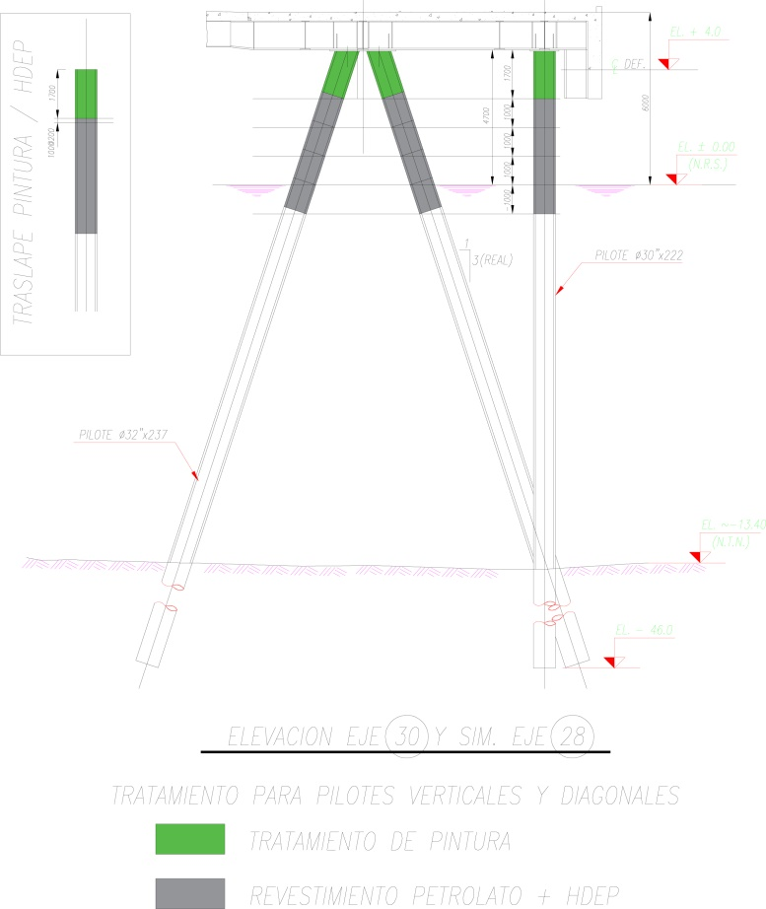

APLICADOR DE LA TERMINACION |  |  |  |  |  | Manuel San Martin |  |  |  |  |  |  |  |  |  |  | RESPONSABLE |  |  | Cristian Chianale Maucher
 |  |  |  |  |  | Luis Troncoso
OBSERVACIONES

RECEPCIÓN
SUPERVISOR STM |  |  |  |  |  |  |  | SUPERVISOR HIDRODINAMICA (SUBCONT) |  |  |  |  |  |  |  |  |  | ITO CPC
Nombre: |  |  |  |  |  |  |  | Nombre: |  |  | Cristian Chianale Maucher |  |  |  |  |  |  | Nombre:
Fecha: |  |  |  |  |  |  |  | Fecha: |  |  | 05/09/2025 |  |  |  |  |  |  | Fecha:
Firma: |  |  |  |  |  |  |  | Firma: |  |  |  |  |  |  |  |  |  | Firma:

